Captura SACG-net
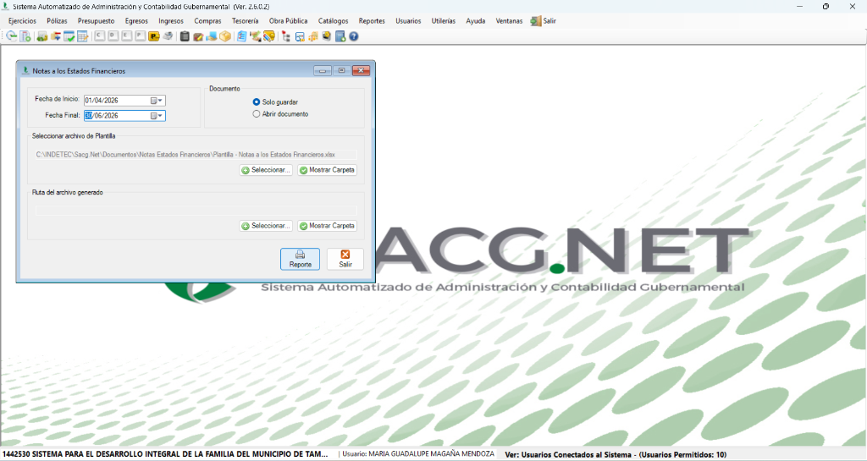
EVIDENCIA DEL SISTEMA SACG-NET
Notas a los Estados Financieros • Periodo del 1 de abril al 30 de junio de 2026

